البنك
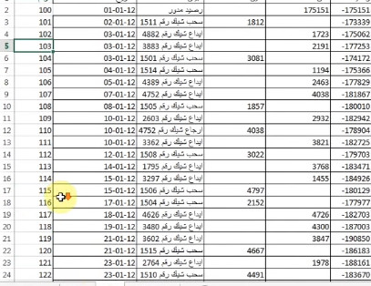

الرقم | التاريخ | البيان | مدين | دائن | رصيد | المصدر | تصفية الدئن | تصفية المدين
100 | 2015-01-01 | رصيد مدور |  | 175151 | -175151 | البنك | 175,151.000 | false
101 | 2015-01-02 | سحب شيك رقم 1511 | 1812 |  | -173339 | البنك | False | 1,812.000
102 | 2015-01-03 | ايداع شيك رقم 4882 |  | 1723 | -175062 | البنك | 1,723.000 | false
103 | 2015-01-03 | ايداع شيك رقم 3883 |  | 2191 | -177253 | البنك | 2,191.000 | false
104 | 2015-01-03 | سحب شيك رقم 1501 | 3081 |  | -174172 | البنك | False | false
105 | 2015-01-04 | سحب شيك رقم 1514 |  | 1194 | -175366 | البنك | 1,194.000 | false
106 | 2015-01-05 | ايداع شيك رقم 4389 |  | 2463 | -177829 | البنك | 2,463.000 | false
107 | 2015-01-07 | ايداع شيك رقم 4752 |  | 4038 | -181867 | البنك | 4,038.000 | false
108 | 2015-01-08 | سحب شيك رقم 1505 | 1857 |  | -180010 | البنك | False | 1,857.000
109 | 2015-01-10 | ايداع شيك رقم 2603 |  | 2932 | -182942 | البنك | 2,932.000 | false
110 | 2015-01-10 | ارجاع شيك رقم 4752 | 4038 |  | -178904 | البنك | False | 4,038.000
111 | 2015-01-10 | ارجاع شيك رقم 3362 |  | 3821 | -182725 | البنك | 3,821.000 | false
112 | 2015-01-12 | سحب شيك رقم 1508 | 3022 |  | -179703 | البنك | False | 3,022.000
113 | 2015-01-14 | ايداع شيك رقم 1795 |  | 3768 | -183471 | البنك | 3,768.000 | false
114 | 2015-01-15 | ايداع شيك رقم 3297 |  | 1455 | -184926 | البنك | 1,455.000 | false
115 | 2015-01-15 | سحب شيك رقم 1506 | 4797 |  | -180129 | البنك | False | 4,797.000
116 | 2015-01-17 | سحب شيك رقم 1504 | 2152 |  | -177977 | البنك | False | 2,152.000
117 | 2015-01-18 | ايداع شيك رقم 4626 |  | 4726 | -182703 | البنك | 4,726.000 | false
118 | 2015-01-19 | ايداع شيك رقم 3480 |  | 4300 | -187003 | البنك | 4,300.000 | false
119 | 2015-01-21 | ايداع شيك رقم 3602 |  | 3847 | -190850 | البنك | 3,847.000 | false
120 | 2015-01-21 | سحب شيك رقم 1515 | 4667 |  | -186183 | البنك | False | 4,667.000
121 | 2015-01-23 | ايداع شيك رقم 2764 |  | 1978 | -188161 | البنك | 1,978.000 | false
122 | 2015-01-23 | سحب شيك رقم 1510 | 4491 |  | -183670 | البنك | False | 4,491.000
123 | 2015-01-23 | سحب شيك رقم 1507 | 4362 |  | -179308 | البنك | False | 4,362.000
124 | 2015-01-25 | ايداع شيك رقم 4657 |  | 4962 | -184270 | البنك | 4,962.000 | false
125 | 2015-01-27 | سحب شيك رقم 1512 | 3424 |  | -180846 | البنك | False | 3,424.000
126 | 2015-01-28 | ايداع شيك رقم 4667 |  | 4189 | -185035 | البنك | 4,189.000 | false
127 | 2015-01-31 | عمولة ادارة حساب | 50 |  | -184985 | البنك | False | 50.000
 |  |  | 37753 | 222738

